面试岗位要求
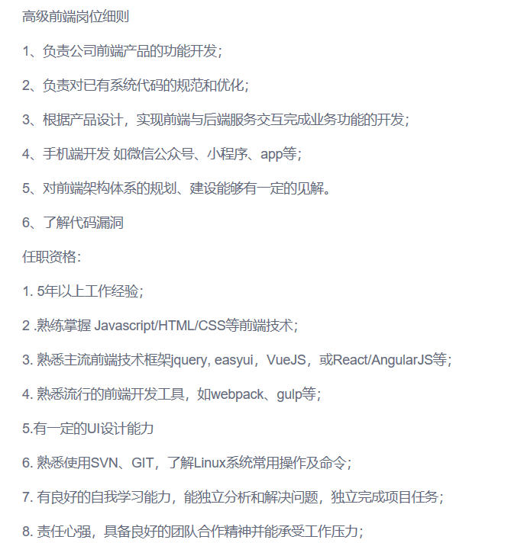
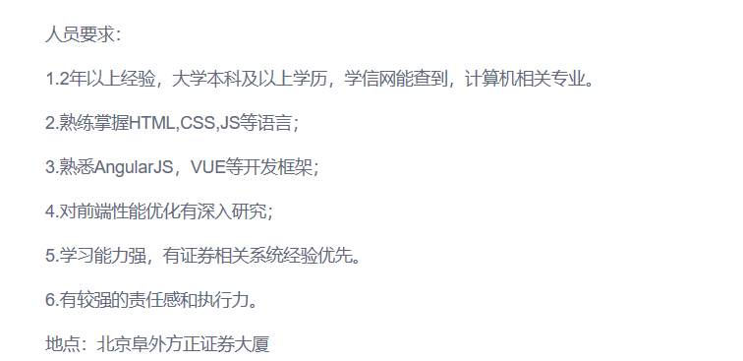
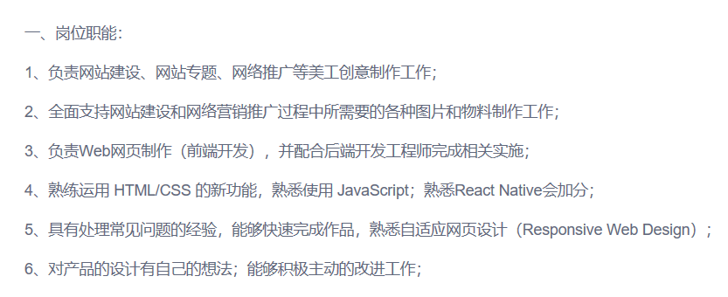
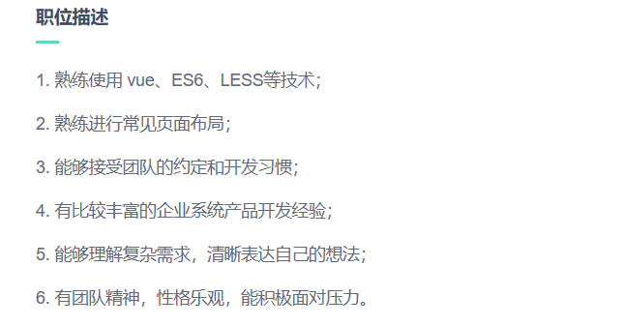
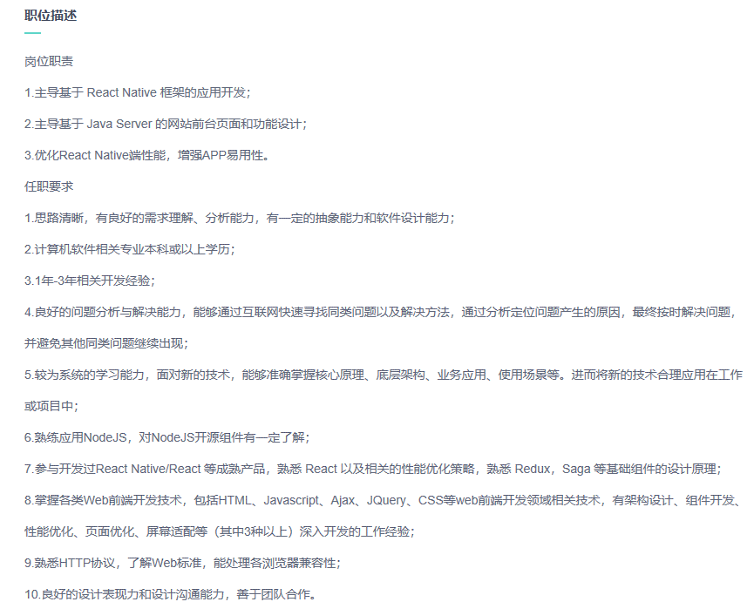
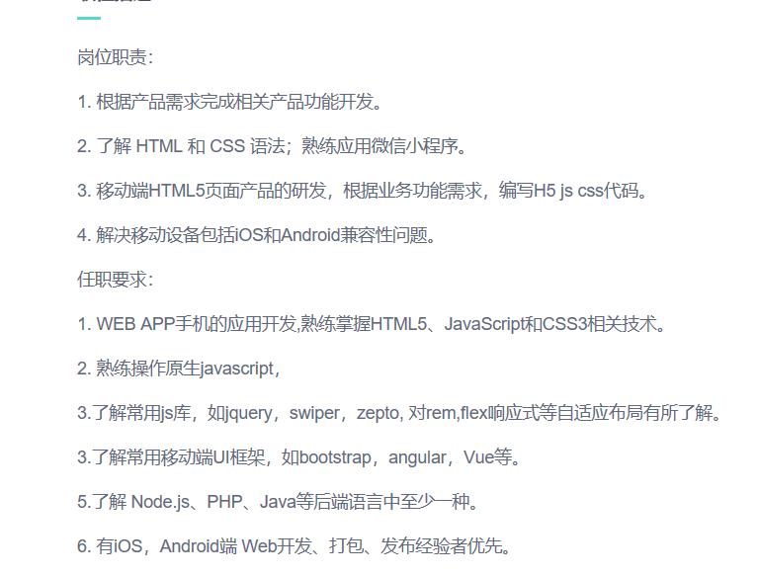
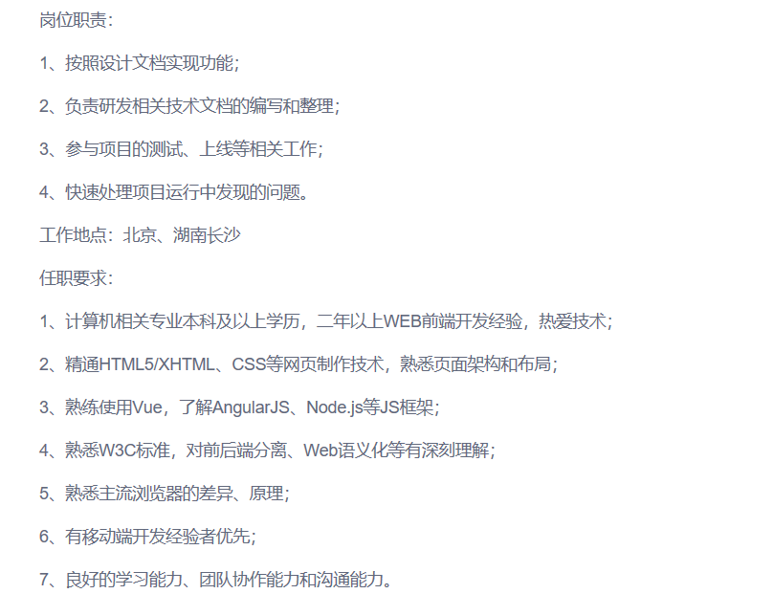
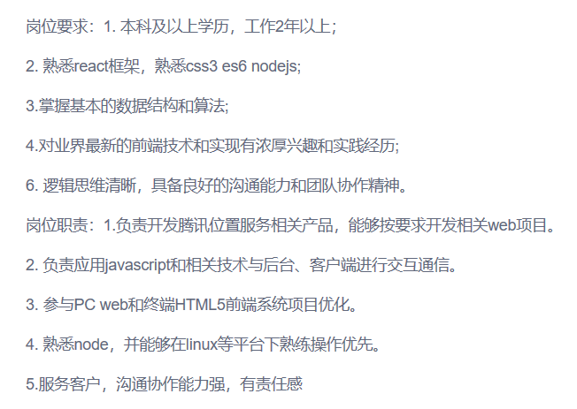
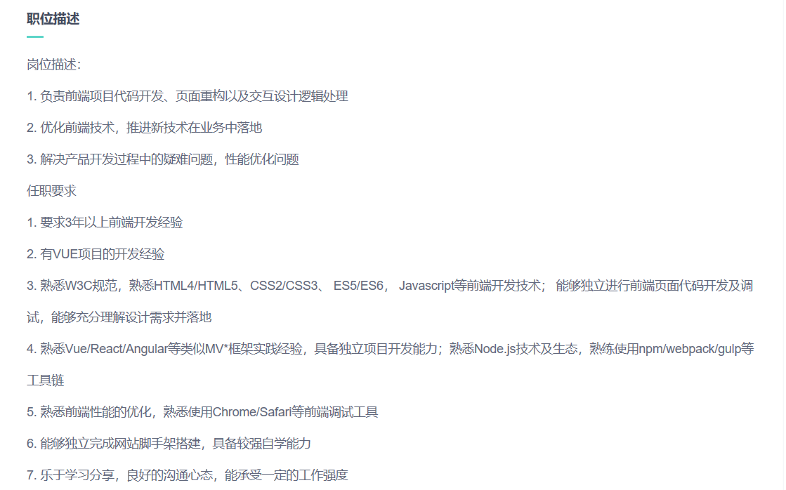
序号 | 岗位技术要求
1 | jQuery是一个快速、简洁的JavaScript框架，是继Prototype之后又一个优秀的JavaScript代码库（或JavaScript框架）。jQuery设计的宗旨是“write Less，Do More”，即倡导写更少的代码，做更多的事情。它封装JavaScript常用的功能代码，提供一种简便的JavaScript设计模式，优化HTML文档操作、事件处理、动画设计和Ajax交互。 jQuery的核心特性可以总结为：具有独特的链式语法和短小清晰的多功能接口；具有高效灵活的css选择器，并且可对CSS选择器进行扩展；拥有便捷的插件扩展机制和丰富的插件。jQuery兼容各种主流浏览器，如IE 6.0+、FF 1.5+、Safari 2.0+、Opera 9.0+等。
2 | Web前端因为HTML5技术的高速发展，成为IT行业中最受欢迎和未来需求人才发展最好的职业。很多其它专业的人员也在网上留意过相关信息，觉得做前端开发就能拿高薪，可是心里也没底，不知道学到什么程度可以从事前端开发工作。 前端开发的入门稍易，但专业性不比其它高级程序语言差，必须从广度和深度上下足力气才能有所突破。我们从以下3个方面来看看前端开发人员掌握的技能和相应的工资标准。 第一，每个前端开发人员必备技能，HTML+CSS，也就布局。布局较简单，在我接触这么多学习前端的人中，几乎没有见过一个人学不会HTML+CSS，所有人都可以学会，只不过他们之间的差距在于有的人做的快，有的人做的慢，但是最后都是可以做的出来。布局又大致分为两块，PC端和移动端。其实，布局这块如果熟练度不错，兼容性处理也比较娴熟，基本上就可以从事入门级前端工作了。有些公司划分岗位比较细，相关职位有提供，具体薪资根据公司和地域不同而不同，大致在4k-8k之间。 第二，基本上就是编程了，而前端编程的基础就是JavaScript，简称JS。公司面试都会问道原生JS这块，JS掌握深度如何，最成为前端开发者的工资标准。很多前端开发人员，或者想入行前端开发的，都觉得JS比较让人头疼。基础语法，逻辑思维，面向对象编程思想，前后端交互，软件开发设计模式等都需要搞清楚，弄明白。另外学习JS的方法也很重要，如果不能掌握学习方法，只会浪费时间，没有什么效果，一旦我们对JS研究比较深入，经验积累也不错，找工作或者跳槽就相对容易多了，薪资大致在12K之上了。 第三，就是前端的框架部分，Node.js、React、Angular.js、Vue.js等等前端框架，而这些框架掌握的如何，也决定着你的思维逻辑有多强，你的竞争能力有多大。然而大多数人只是在所谓的框架下堆砌业务，而对原理和基础漠不关心，导致不能举一反三，比如公司要自己开发个框架，不知道如何下手，自然这类人员也无法提高。如果我们对这些框架中的一个或多个应用比较熟练，掌握比较透彻，另外对后端的语言也有涉猎，诸如PHP等，基本往后就不用担心工作的事情了，甚至可以考虑走技术管理岗了。 最后，我们需要知道不管做什么，都是重业务逻辑，技术只是工具，从语言到框架都只是实现业务逻辑的便利工具。如今信息技术发展，除了解放传统行业的生产力，额外创造的行业也只是让人们更方便获取信息和服务的载体。路漫漫，我们必须时刻保持对技术的钻研与创新，才能立于不败之地。 | 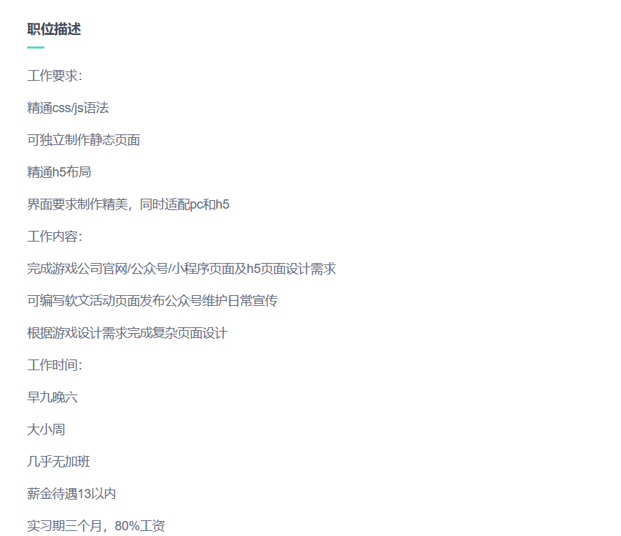 | 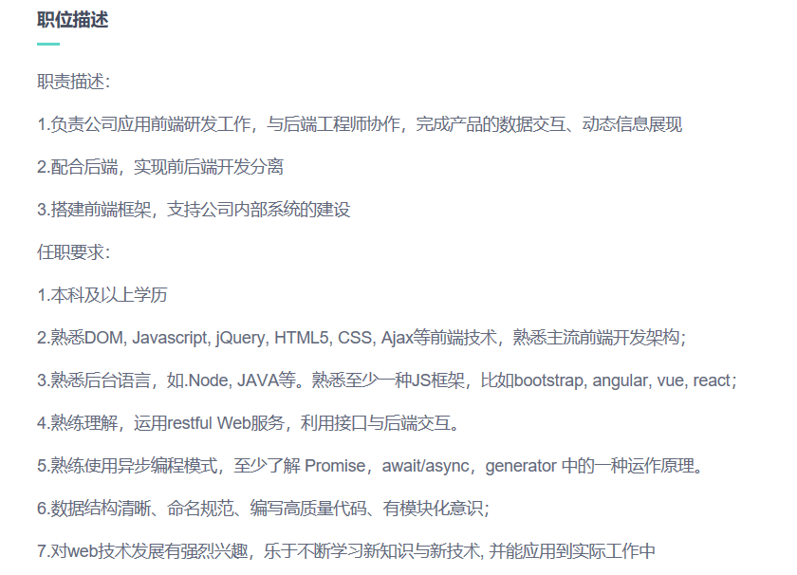
3
4
5
6
7
8
9
10
11
12
13
14
15
16
17
18
19
20
21
22
23
24
25
26
27
28
29
30

